Datos personales
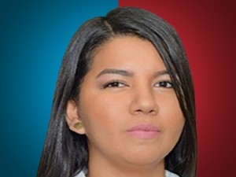

Nombres: | Emily Johanny
Apellidos: | Vera Aguiño
Facebook: | https://www.facebook.com/EmilyVeraAguino
Twitter: | @EmilyVeraA_
Descripción:

